Guía

 |  |  | Hola! Bienvenide a este descargable para que puedas realizar tu Proyecto 333.
 |  |  | De qué trata el Proyecto 333 ?
 |  |  | Aciertos y aprendizajes de mi primera experiencia en este proyecto
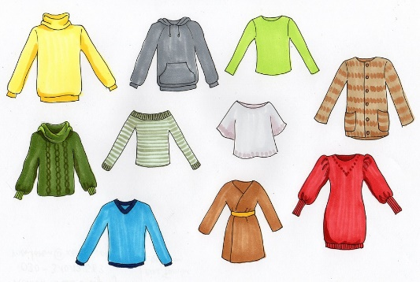
 |  |  | Solapa de Ejemplo
 |  |  | Aquí encontrarás el experimento que hice yo, en cuanto al Proyecto 333 aplicado a un viaje de 47 días. Con las prendas que usé y sus posibles combinaciones. En mi instagram, en las historias destacadas, está este primer experimento.
 |  |  | Solapa de Viajes
 |  |  | Aquí ya tienes una fórmula adaptada para que puedas ingresar tus días de viaje y completes con el número de prendas que necesites. También verás un listado de prendas extras que para mí no cuentan dentro del Proyecto.
Instagram | Facebook | Twitter | Solapa para una vida minimalista, con todo el 333
 |  |  | Aquí encontrarás el espacio para que experimentes una vida más sostenible. 33 prendas para que uses por 3 meses.
Versión 1. 2019
 |  |  | ¡Muchos éxitos y qué te diviertas!
 |  |  | Tatiana Onzaga Barreto

Ejemplo
 |  | LISTA PRENDAS | LISTA DE COMBINACIONES
Para abajo | 1 | Jean negro | 1 | Vestido flores | 19 | pantalón jean manga siza blanca | VIAJE DE 47 DÍAS
 | 2 | pantalón azul rayas | 2 | Vestido largo azul y rosado | 20 | pantalón jean camisa beige | FECHA: 9 de Junio al 25 de Julio
 | 3 | pantalón jean suelto | 3 | Jean negro blusa rosada | 21 | pantalón verde blusa rosada | LUGAR: EUROPA
 | 4 | pantalón verde | 4 | jean negro camiseta fantasmas | 22 | pantalón verde camiseta fantasmas | CLIMA: Inicios de Verano y Ola de calor por calentamiento global :( + lluvias y fríos holandeses
 | 5 | short | 5 | jean negro camiseta piñas | 23 | pantalón verde camiseta piñas
Enteros | 6 | vestido flores | 6 | jean negro camiseta roja | 24 | pantalón verde camiseta roja
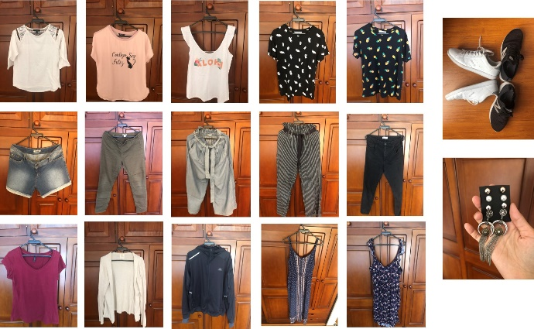
 | 7 | vestido largo azul y rosado | 7 | jean negro manga siza blanca | 25 | pantalón verde manga siza blanca
Para arriba | 8 | blusa rosada | 8 | jean negro camisa beige | 26 | pantalón verde camisa beige
 | 9 | camiseta fantasmas | 9 | pant azul rayas blusa rosada | 27 | Short blusa rosada
 | 10 | camiseta piñas | 10 | pant azul rayas camisa fantasmas | 28 | short camiseta fantasmas
 | 11 | camiseta roja | 11 | pant azul rayas camiseta piñas | 29 | short camiseta piñas
 | 12 | manga siza blanca | 12 | pan azul rayas camiseta roja | 30 | short camiseta roja
 | 13 | camisa beige | 13 | pant azul rayas manga siza blanca | 31 | short manga siza blanca
Zapatos | 14 | tenis negros | 14 | pant azul rayas camisa beige | 32 | short camisa beige
 | 15 | tenis blancos | 15 | Pantalón jean blusa rosada | HASTA AQUÍ, NO REPETÍ OUTFIT, LAS DEMÁS COMBINACIONES HASTA EL DÍA 47, FUERON ELEGIDAS AL AZAR. O DÍAS EN LOS QUE PERMANECÍ EN PIJAMA :)
Abrigo | 16 | saco beige | 16 | pantalón jean camisa fantasmas
 | 17 | saco negro | 17 | pantalón jean camiseta piñas
Accesorios | 18 | aretes y un anillo | 18 | pantalón jean camiseta roja

Viajes
Fórmula de prendas por días de viaje: |  |  | 17
Párate en la casilla del resultado y modifica la fórmula, el número 47, por tus días de viaje
TIPO | n° | LISTA DE PRENDAS | LISTA DE COMBINACIONES |  | EXTRAS | PARA TENER EN CUENTA
Para abajo | 1 |  | 1 | 21 | Pijama | * Qué clima hace en el lugar al que voy? Sol, frío, lluvia?
 | 2 |  | 2 | 22 | Prenda para salir a bailar | Aquí puedes consultar y darte una idea
 | 3 |  | 3 | 23 | Chanclas / Ojotas | * Llevar dinero extra por si necesito lavar ropa constantemente
 | 4 |  | 4 | 24 | Ropa interior (Arriba y abajo)
 | 5 |  | 5 | 25 | Ropa térmica | * Llevar toda la ropa que necesites. No quieres tener que comprar porque no llevaste algo que necesitabas… que realmente necesitabas.
Para arriba | 6 |  | 6 | 26 | Medias
 | 7 |  | 7 | 27 | Gorro para el frío
 | 8 |  | 8 | 28 | Gorra para el sol | * Toda la plata que te estás ahorrando en compras, inviértela en brindar con un delicioso coctel, por no llenar de más cosas tu vida y el planeta. Salud!
 | 9 |  | 9 | 29 | Anillo de matrimonio o compromiso
 | 10 |  | 10 | 30 | Kit medicinal
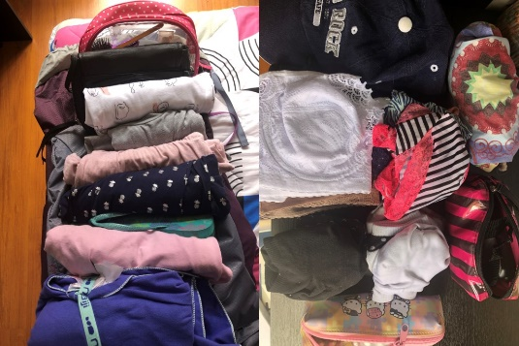
 | 11 |  | 11 | 31 | Kit electrónicos
Vestidos | 12 |  | 12 | 32 | Kit de aseo
 | 13 |  | 13 | 33 | Impermeable para la lluvia
 | 14 |  | 14 | 34 | EQUIPAJE DE MANO
Zapatos | 15 |  | 15 | 35 | Bolsas de tela reutilizables
 | 16 |  | 16 | 36 | Cubiertos reutilizables de madera o bambú
Abrigo | 17 |  | 17 | 37 | Taza reutilizable
 | 18 |  | 18 | 38 | Termo para el agua
 | 19 |  | 19 | 39 | Cámara
Joyería | 20 |  | 20 | 40 | Portátil
 |  |  |  |  | Gafas de sol
 |  |  |  |  | Maquillaje

Vida Minimalista
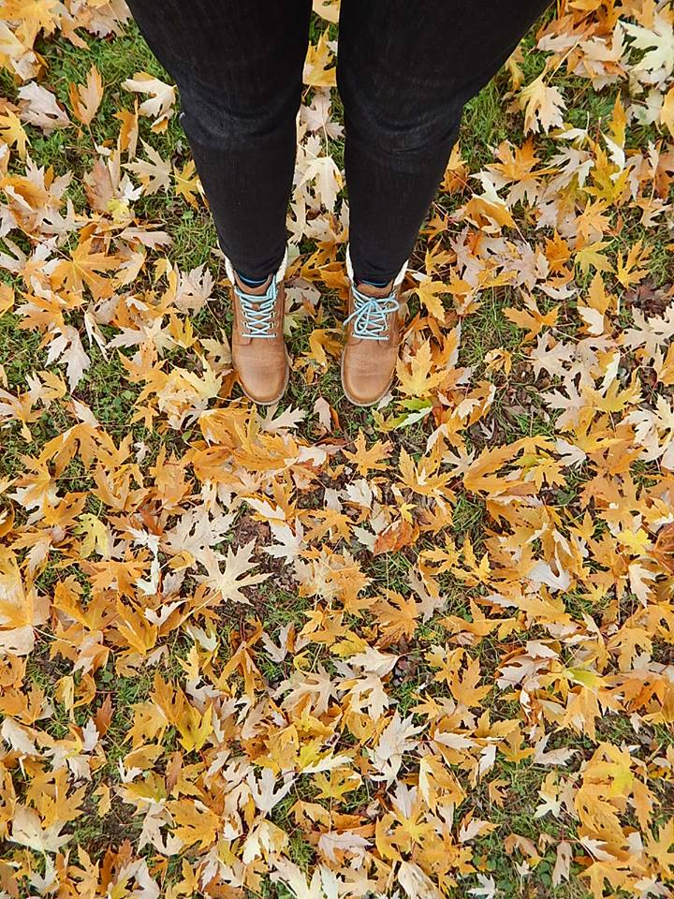
33 prendas para 3 meses: 90 días

TIPO | n° | LISTA DE PRENDAS | TIPO | n° | LISTA DE COMBINACIONES
Para abajo | 1 |  | Vestidos | 18 | 1 | 31 | 61
 | 2 |  |  | 19 | 2 | 32 | 62
 | 3 |  |  | 20 | 3 | 33 | 63
 | 4 |  |  | 21 | 4 | 34 | 64
 | 5 |  |  | 22 | 5 | 35 | 65
 | 6 |  | Zapatos | 23 | 6 | 36 | 66
 | 7 |  |  | 24 | 7 | 37 | 67
 | 8 |  |  | 25 | 8 | 38 | 68
Para arriba | 9 |  |  | 26 | 9 | 39 | 69
 | 10 |  | Abrigo | 27 | 10 | 40 | 70
 | 11 |  |  | 28 | 11 | 41 | 71
 | 12 |  |  | 29 | 12 | 42 | 72
 | 13 |  |  | 30 | 13 | 43 | 73
 | 14 |  | Accesorios | 31 | 14 | 44 | 74
 | 15 |  |  | 32 | 15 | 45 | 75
 | 16 |  |  | 33 | 16 | 46 | 76
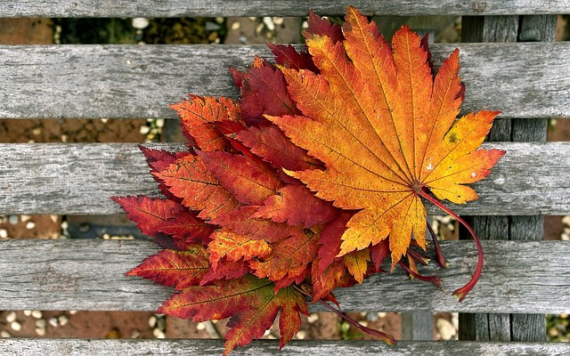
 | 17 |  |  |  | 17 | 47 | 77
 |  |  |  |  | 18 | 48 | 78
 |  |  |  |  | 19 | 49 | 79
Joyería |  |  |  |  | 20 | 50 | 80
 |  |  |  |  | 21 | 51 | 81
 |  |  |  |  | 22 | 52 | 82
 |  |  |  |  | 23 | 53 | 83
 |  |  |  |  | 24 | 54 | 84
 |  |  |  |  | 25 | 55 | 85
 |  |  |  |  | 26 | 56 | 86
 |  |  |  |  | 27 | 57 | 87
 |  |  |  |  | 28 | 58 | 88
 |  |  |  |  | 29 | 59 | 89
 |  |  |  |  | 30 | 60 | 90

